Upload (증빙)
표준내역코드 | 세부공종 | 품명 | 규격 | 단위 | 수량 | 재료비단가 | 재료비소계 | 노무비단가 | 노무비소계 | 기계경비단가 | 기계경비소계 | 기타경비단가 | 기타경비소계 | 할증코드 | 재료비할증율 | 노무비할증율 | 할증내용
999999 | 유지관리 | STS304 SANITARY PIPE | 1.5T x 2S | 본 | 2 | 141,930 | 283,860 |  | - |  | - |  | -
999999 | 유지관리 | SANITARY ELBOW | 2S | EA | 6 | 9060 | 54,360 |  | - |  | - |  | -
 |  |  |  |  |  |  | - |  | - |  | - |  | -
 |  |  |  |  |  |  | - |  | - |  | - |  | -
 |  |  |  |  |  |  | - |  | - |  | - |  | -
 |  |  |  |  |  |  | - |  | - |  | - |  | -
 |  |  |  |  |  |  | - |  | - |  | - |  | -
 |  |  |  |  |  |  | - |  | - |  | - |  | -
 |  |  |  |  |  |  | - |  | - |  | - |  | -
 |  |  |  |  |  |  | - |  | - |  | - |  | -
 |  |  |  |  |  |  | - |  | - |  | - |  | -
 |  |  |  |  |  |  | - |  | - |  | - |  | -
 |  |  |  |  |  |  | - |  | - |  | - |  | -
 |  |  |  |  |  |  | - |  | - |  | - |  | -
 |  |  |  |  |  |  | - |  | - |  | - |  | -

■시중가 입력시 (5가지중 1가지 첨부)_유사한 코드가 있으면 대체 적용하며, 불가피 한경우만 시중가 사용함_불가피 할경우 아래 5가지 중 1개 첨부 1. 업체 비교견적서 첨부 최소 2개사 (자재 거래처(자재상)_공사업체 는 제외해당) 2. 기실적 단가 3. 세금계산서 및 거래명세서 첨부 4. 단독취급 MAKER 자재의 경우 1개사 견적서 처리 가능함(대리점 포함, 사코_감압변 등 독자 메이커만 취급 하는 경우에 해당함) 5. 물가자료 책자 정보 증빙 첨부 (물가자료 책자 스캔 후 표시 증빙 첨부) 6. 기타사항 (협의후)
 | 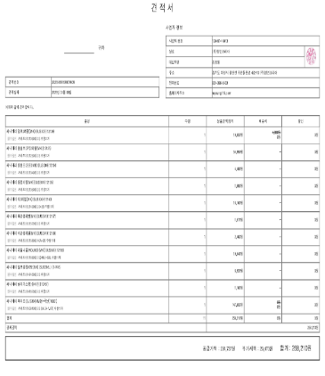 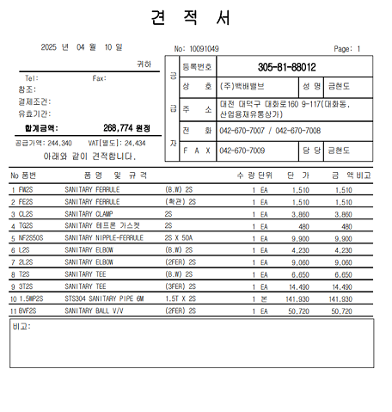 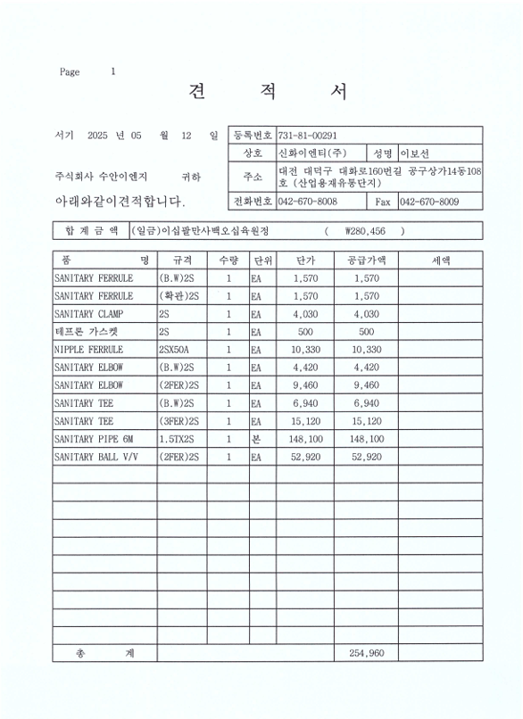

 | SANITARY 배관 및 부속 (자재 업체 견적)

할증기준
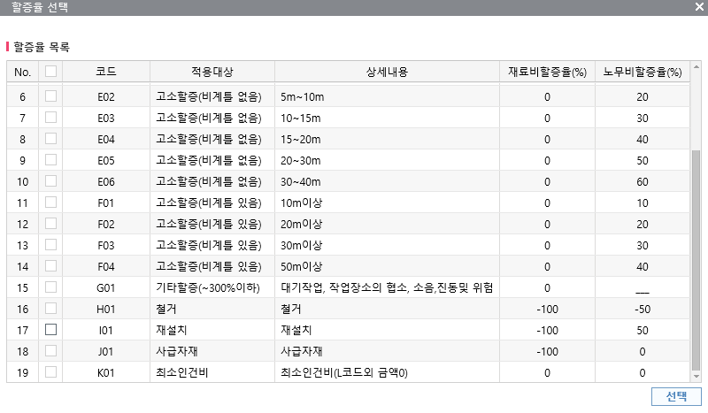
■ atG 할증기준

